Sheet1
Daftar Ruangan Ujian Teori
Politeknik Negeri Cilacap

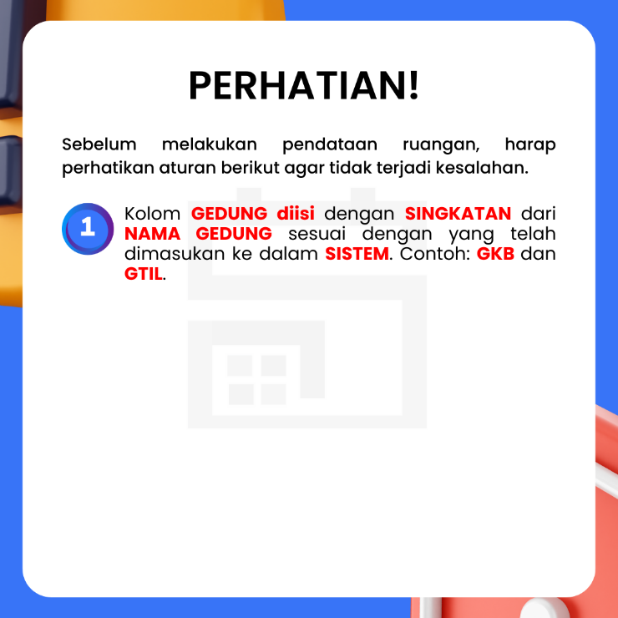
NO | GEDUNG | RUANGAN

